מחשבון
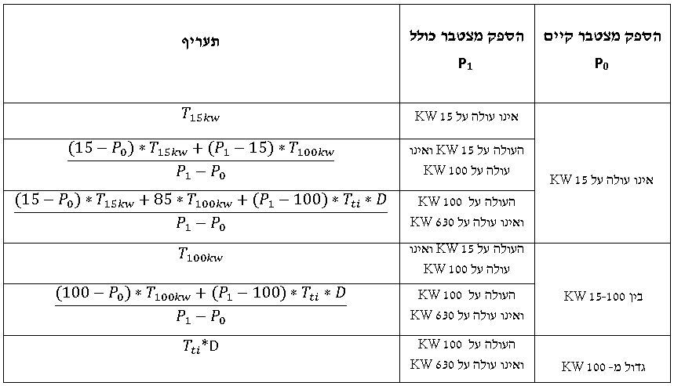
$$T_{15kw}$$
$$T_{100kw}$$
מדרגות (אגורות לקוט"ש) - 2021
מדרגת תעריף | אות בנוסחת תעריף | אגורות לקוט"ש
15 |  | 48.00
$$T_{ti}×D$$
100 |  | 41.00
630 |  | 18.91

$$T_{ti}$$
רכיב | אות בנוסחת תעריף | ערך
תעריף תחרותי עדכני (אגורות לקוט"ש) |  | 18.18
מקדם תוספתי הליך תחרותי | D | 1.04

תעריף למתקן המבוקש

$$P_{0}$$
$$P_{0}$$
$$P_{1}$$
$$P_{1}$$
הספק מצטבר של מתקנים קיימים* |  | 0
הספק המתקן המבוקש |  | 200
הספק מצטבר כולל המתקן המבוקש |  | 200
תעריף משוקלל לחלק התוספתי (אגורות לקוט"ש) |  | 30.48

נתוני קלט
נתוני פלט

